Infos engagements
Championnat régional Para cross Adapté

Samedi 10 janvier 2026 - Saint Macaire en Mauges (49)
Merci de lire attentivement les informations ci-dessous qui vous serviront pour réaliser l'engagement et compléter les différents onglets

Informations engagements

Pour vous inscrire, vous trouverez différentes onglets (en bas de votre fichier) : - une fiche pour inscrire votre association - une fiche Encadrants - une fiche d'engagements sportifs par classe Merci de renvoyer ce fichier dûment complété en format EXCEL à l'adresse mail ci-dessous avant le 20 décembre 2025

 |  |  | Le championnat régional de Para Cross Adapté est ouvert aux jeunes et aux adultes.
SAISON 2024/2025 | -10 ans | -12 ans | -14 ans | -16 ans
 | 2015 et après | 2014-2013 | 2012-2011 | 2010-2009
-18 ans | -21 ans | Seniors | Vétérans 1 | Vétérans 2
2008-2007 | 2006-2004 | 2003-1985 | 1984-1975 | 1974 et avant

Le règlement sportif Para Athlétisme Adapté est consultable sur www.sportadapte.fr

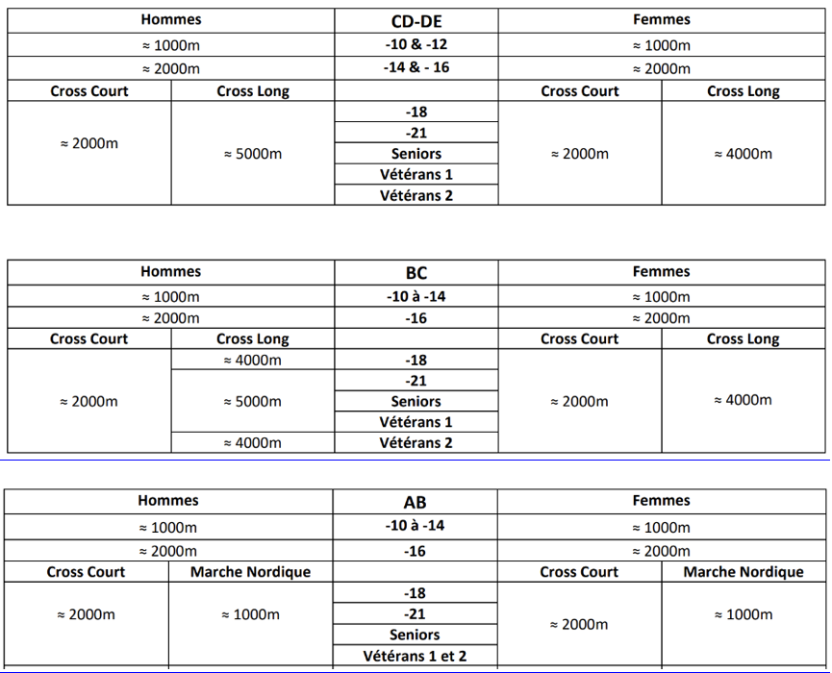
Classe : | AB | Épreuves :
 | BC
 | CD
 | DE
Catégorie : | U10F
M=homme | U10M
F=femme | U12F
 | U12M
 | U14F
 | U14M
 | U16F
 | -16M
 | U18F
 | U18M
 | U21F
 | U21M
 | SEF
 | SEM
 | VEF1
 | VEM1
 | VEF2
 | VEM2

Club SA : | 44/04 - Élan |  | 44/04 - Élan Sport Adapté
 | 44/09 - ASAM |  | 44/09 - Association Sport Adapté Mindin St-Brévin
 | 44/22 - RCN |  | 44/22 - Racing Club Nantais section Sport Adapté
 | 44/46 - CJAC |  | 44/46 - Côte de Jade Athlétic Club section Sport Adapté
 | 49/06 - ASAMomp |  | 49/06 - ASS SPORTIVE ADAPTEE MONPLAISIR
 | 49/17 - EM |  | 49/17 - Entente des Mauges section Sport Adapté
 | 49/29 - ESCA'L |  | 49/29 - ESCA'L Adapei 49
 | 72/06 - ASAC 72 |  | 72/06 - Association Sport Adapté Calaisien
 | 72/20 - JSA |  | 72/20 - Jeunesse Sportive d'Allonnes section Sport Adapté
 | 44/90 -ESCO |  | 44/90 - ENTENTE SPORTIVE DES CLUBS DE L'OCEAN 44 ST NAZAIRE
 | 72/24 - LMA |  | 72/24 - Le Mans Athlétisme section Sport Adapté
 | 72/30 - USA SA |  | 72/30 - Union Sportive d'Arnage section Sport Adapté
 | 44/42 -ESCoueron |  | 44/42 - ETOILES SPORTIVES COUERONNAISE
 | 44/79 - CASAC |  | 44/79 - CARQUEFOU ASSOCIATION DE SPORT ADAPTE EN CLUB
 | 44/89 - UACS |  | 44/89 UNION ATHLETIQUE DU CANTON DE SAVENAY
 | 53/03 -ASG |  | 53/03 - AS Généteil
 | 53/04 - ALASCA |  | 53/04 - Association Lavalloise d'Actions Sportives et Culturelles Adaptées
 | 85/42 SJMVTA |  | 85/42 - Saint Jean de Monts Vendée Triathlon Athlétisme
 | 44/21 - NEC |  | 44/21 - Nantes Etudiant Club
 | 85/37 - Colibris |  | 85/37 - LES COLIBRIS - SPORT SABLAIS ADAPTE
 | 53/14 - TPSPT |  | 53/14 - TOUS POUR UN SPORT POUR TOUS
 | 49/46 - AS chesnaies |  | 49/46 - ASSOCIATION SPORTIVE ET SCOLAIRE DES CHESNAIES

 | Mail | competition.sportadapte.pdl@gmail.com
 | Téléphone | 06 08 95 65 33

Fiche association
Championnat régional Para Cross Adapté

Samedi 10 janvier 2026 - Saint Macaire en Mauges (49)

Fiche association

N° Affiliation :
Nom de l'association ou établissement :
Responsable de la délégation (obligatoire) : | Nom et prénom : |  |  | N° Licence :
Numéro de tel. du responsable (présent sur place) :
Mail :

Prestation | Prix/pers. | Nombre | Montant
Inscription au championnat | 5 € |  | 0 €

Par chèque à l'ordre du : Entente des Mauges |  | Ou | Virement
N° de chèque : xxx
Adresse postale pour l'envoi des chèques : 4 rue du haras, 49600 Beaupréau en Mauges
Date …………………………………….. Lieu ……………………………………….

